reporte_ejecutivo_2016
Ingresos de 2016 de la pizzería Maven según los meses
MESES | INGRESOS
Enero | 60443.65
Febrero | 56493.4
Marzo | 61367.1
Abril | 59275.6
Mayo | 61782.7
Junio | 59105.05
Julio | 62997.95
Agosto | 59263.5
Septiembre | 55324
Octubre | 55468.85
Noviembre | 60953.85
Diciembre | 55685.05

Ingresos de 2016 de la pizzería Maven según las semanas
SEMANAS | INGRESOS
Semana 0 | 6875.7
Semana 1 | 13660.5
Semana 2 | 13043.9
Semana 3 | 13893.4
Semana 4 | 12970.15
Semana 5 | 15072.35
Semana 6 | 13706.2
Semana 7 | 13748.25
Semana 8 | 13966.6
Semana 9 | 11814.1
Semana 10 | 14346.95
Semana 11 | 14208.95
Semana 12 | 12855.15
Semana 13 | 14352.15
Semana 14 | 14007.75
Semana 15 | 14780.8
Semana 16 | 13480.25
Semana 17 | 12964.8
Semana 18 | 13670.8
Semana 19 | 15268.4
Semana 20 | 13218.55
Semana 21 | 13773.6
Semana 22 | 14552.3
Semana 23 | 13213.35
Semana 24 | 13906.5
Semana 25 | 13712.5
Semana 26 | 14234.95
Semana 27 | 14837.65
Semana 28 | 14360.95
Semana 29 | 14117.35
Semana 30 | 12850.6
Semana 31 | 12800.8
Semana 32 | 14584
Semana 33 | 13912.45
Semana 34 | 13057.8
Semana 35 | 13065.35
Semana 36 | 14435.45
Semana 37 | 13819.35
Semana 38 | 8873
Semana 39 | 14616.15
Semana 40 | 11446
Semana 41 | 13532.55
Semana 42 | 12136.2
Semana 43 | 11304.75
Semana 44 | 14405.1
Semana 45 | 13960.1
Semana 46 | 13087.55
Semana 47 | 16631
Semana 48 | 13244.65
Semana 49 | 14467.75
Semana 50 | 13521.65
Semana 51 | 10881.75
Semana 52 | 8911.85

reporte_pedidos_2016
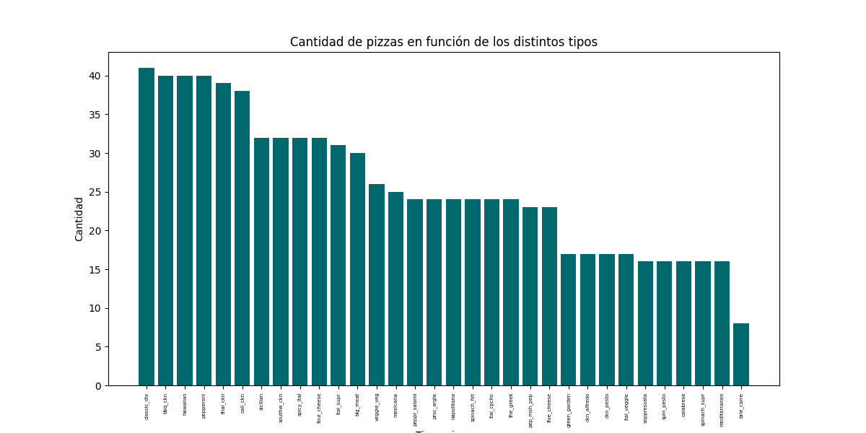
 |  | TIPOS PIZZAS | CANTIDAD/SEMANA
 |  | classic_dlx | 41
 |  | bbq_ckn | 40
 |  | hawaiian | 40
 |  | pepperoni | 40
 |  | thai_ckn | 39
 |  | cali_ckn | 38
 |  | sicilian | 32
 |  | southw_ckn | 32
 |  | spicy_ital | 32
 |  | four_cheese | 32
 |  | ital_supr | 31
 |  | big_meat | 30
 |  | veggie_veg | 26
 |  | mexicana | 25
 |  | peppr_salami | 24
 |  | prsc_argla | 24
 |  | napolitana | 24
 |  | spinach_fet | 24
 |  | ital_cpcllo | 24
 |  | the_greek | 24
 |  | pep_msh_pep | 23
 |  | five_cheese | 23
 |  | green_garden | 17
 |  | ckn_alfredo | 17
 |  | ckn_pesto | 17
 |  | ital_veggie | 17
 |  | soppressata | 16
 |  | spin_pesto | 16
 |  | calabrese | 16
 |  | spinach_supr | 16
 |  | mediterraneo | 16
 |  | brie_carre | 8

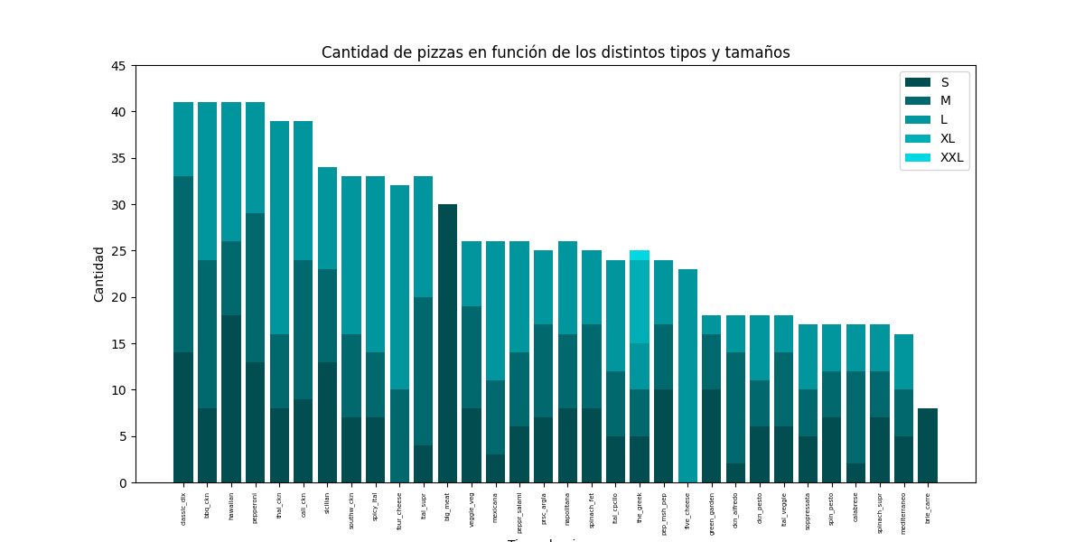
TIPOS PIZZA | CANDIDAD S/SEMANA | CANDIDAD M/SEMANA | CANDIDAD L/SEMANA | CANDIDAD XL/SEMANA | CANDIDAD XXL/SEMANA
bbq_ckn | 8 | 16 | 17 | 0 | 0
big_meat | 30 | 0 | 0 | 0 | 0
brie_carre | 8 | 0 | 0 | 0 | 0
calabrese | 2 | 10 | 5 | 0 | 0
cali_ckn | 9 | 15 | 15 | 0 | 0
ckn_alfredo | 2 | 12 | 4 | 0 | 0
ckn_pesto | 6 | 5 | 7 | 0 | 0
classic_dlx | 14 | 19 | 8 | 0 | 0
five_cheese | 0 | 0 | 23 | 0 | 0
four_cheese | 0 | 10 | 22 | 0 | 0
green_garden | 10 | 6 | 2 | 0 | 0
hawaiian | 18 | 8 | 15 | 0 | 0
ital_cpcllo | 5 | 7 | 12 | 0 | 0
ital_supr | 4 | 16 | 13 | 0 | 0
ital_veggie | 6 | 8 | 4 | 0 | 0
mediterraneo | 5 | 5 | 6 | 0 | 0
mexicana | 3 | 8 | 15 | 0 | 0
napolitana | 8 | 8 | 10 | 0 | 0
pep_msh_pep | 10 | 7 | 7 | 0 | 0
pepperoni | 13 | 16 | 12 | 0 | 0
peppr_salami | 6 | 8 | 12 | 0 | 0
prsc_argla | 7 | 10 | 8 | 0 | 0
sicilian | 13 | 10 | 11 | 0 | 0
soppressata | 5 | 5 | 7 | 0 | 0
southw_ckn | 7 | 9 | 17 | 0 | 0
spicy_ital | 7 | 7 | 19 | 0 | 0
spin_pesto | 7 | 5 | 5 | 0 | 0
spinach_fet | 8 | 9 | 8 | 0 | 0
spinach_supr | 7 | 5 | 5 | 0 | 0
thai_ckn | 8 | 8 | 23 | 0 | 0
the_greek | 5 | 5 | 5 | 9 | 1
veggie_veg | 8 | 11 | 7 | 0 | 0

reporte_ingredientes_2016
Cantidad de ingredientes necesarios en una semana
INGREDIENTES | CANTIDAD
Red Onions | 710
Oregano | 55
Peperoncini verdi | 76
Green Peppers | 184
Coarse Sicilian Salami | 63
Zucchini | 81
Genoa Salami | 56
Bacon | 110
Barbecue Sauce | 91
Capocollo | 258
Jalapeno Peppers | 221
Corn | 136
Blue Cheese | 73
Artichoke | 85
Tomatoes | 982
Luganega Sausage | 63
Onions | 63
Pepperoni | 318
Green Olives | 210
Kalamata Olives | 119
Plum Tomatoes | 33
Sliced Ham | 79
Calabrese Salami | 72
Artichokes | 200
Friggitello Peppers | 36
Provolone Cheese | 73
Smoked Gouda Cheese | 73
Beef Chuck Roast | 57
Eggplant | 31
Sun-dried Tomatoes | 63
Feta Cheese | 162
Cilantro | 136
Arugula | 49
Ricotta Cheese | 87
Romano Cheese | 73
Asiago Cheese | 120
Mushrooms | 311
Chipotle Sauce | 136
Red Peppers | 601
Italian Sausage | 34
Pineapple | 173
Caramelized Onions | 8
Fontina Cheese | 119
Prosciutto di San Daniele | 49
Parmigiano Reggiano Cheese | 87
Thai Sweet Chilli Sauce | 94
Goat Cheese | 131
Mozzarella Cheese | 401
Alfredo Sauce | 35
Chorizo Sausage | 34
Garlic | 1032
Brie Carre Cheese | 8
Gouda Cheese | 85
Gorgonzola Piccante Cheese | 87
Spinach | 336
Anchovies | 50
Prosciutto | 8
Nduja Salami | 36
Chicken | 323
Pancetta | 36
Pesto Sauce | 96
Barbecued Chicken | 91
Thyme | 8
Pears | 8
Soppressata Salami | 34

